1.1
voltar à página inicial |  |  |  | 1 - FORMULÁRIOS
 | S | N | NA
 | x |  |  | 1.1 A sequência de tabulação entre campos segue a sequência de preenchimento
 |  |  |  | A ordem de tabulação por entre os campos deve corresponder à sequência normal de preenchimento do formulário.

 | Listagem de evidências
 |  |  |  |  | Notas:
 |  |  |  |  | Primindo a tecla “Tab” o utilizador segue a sequência normal de preenchimento do formulário.

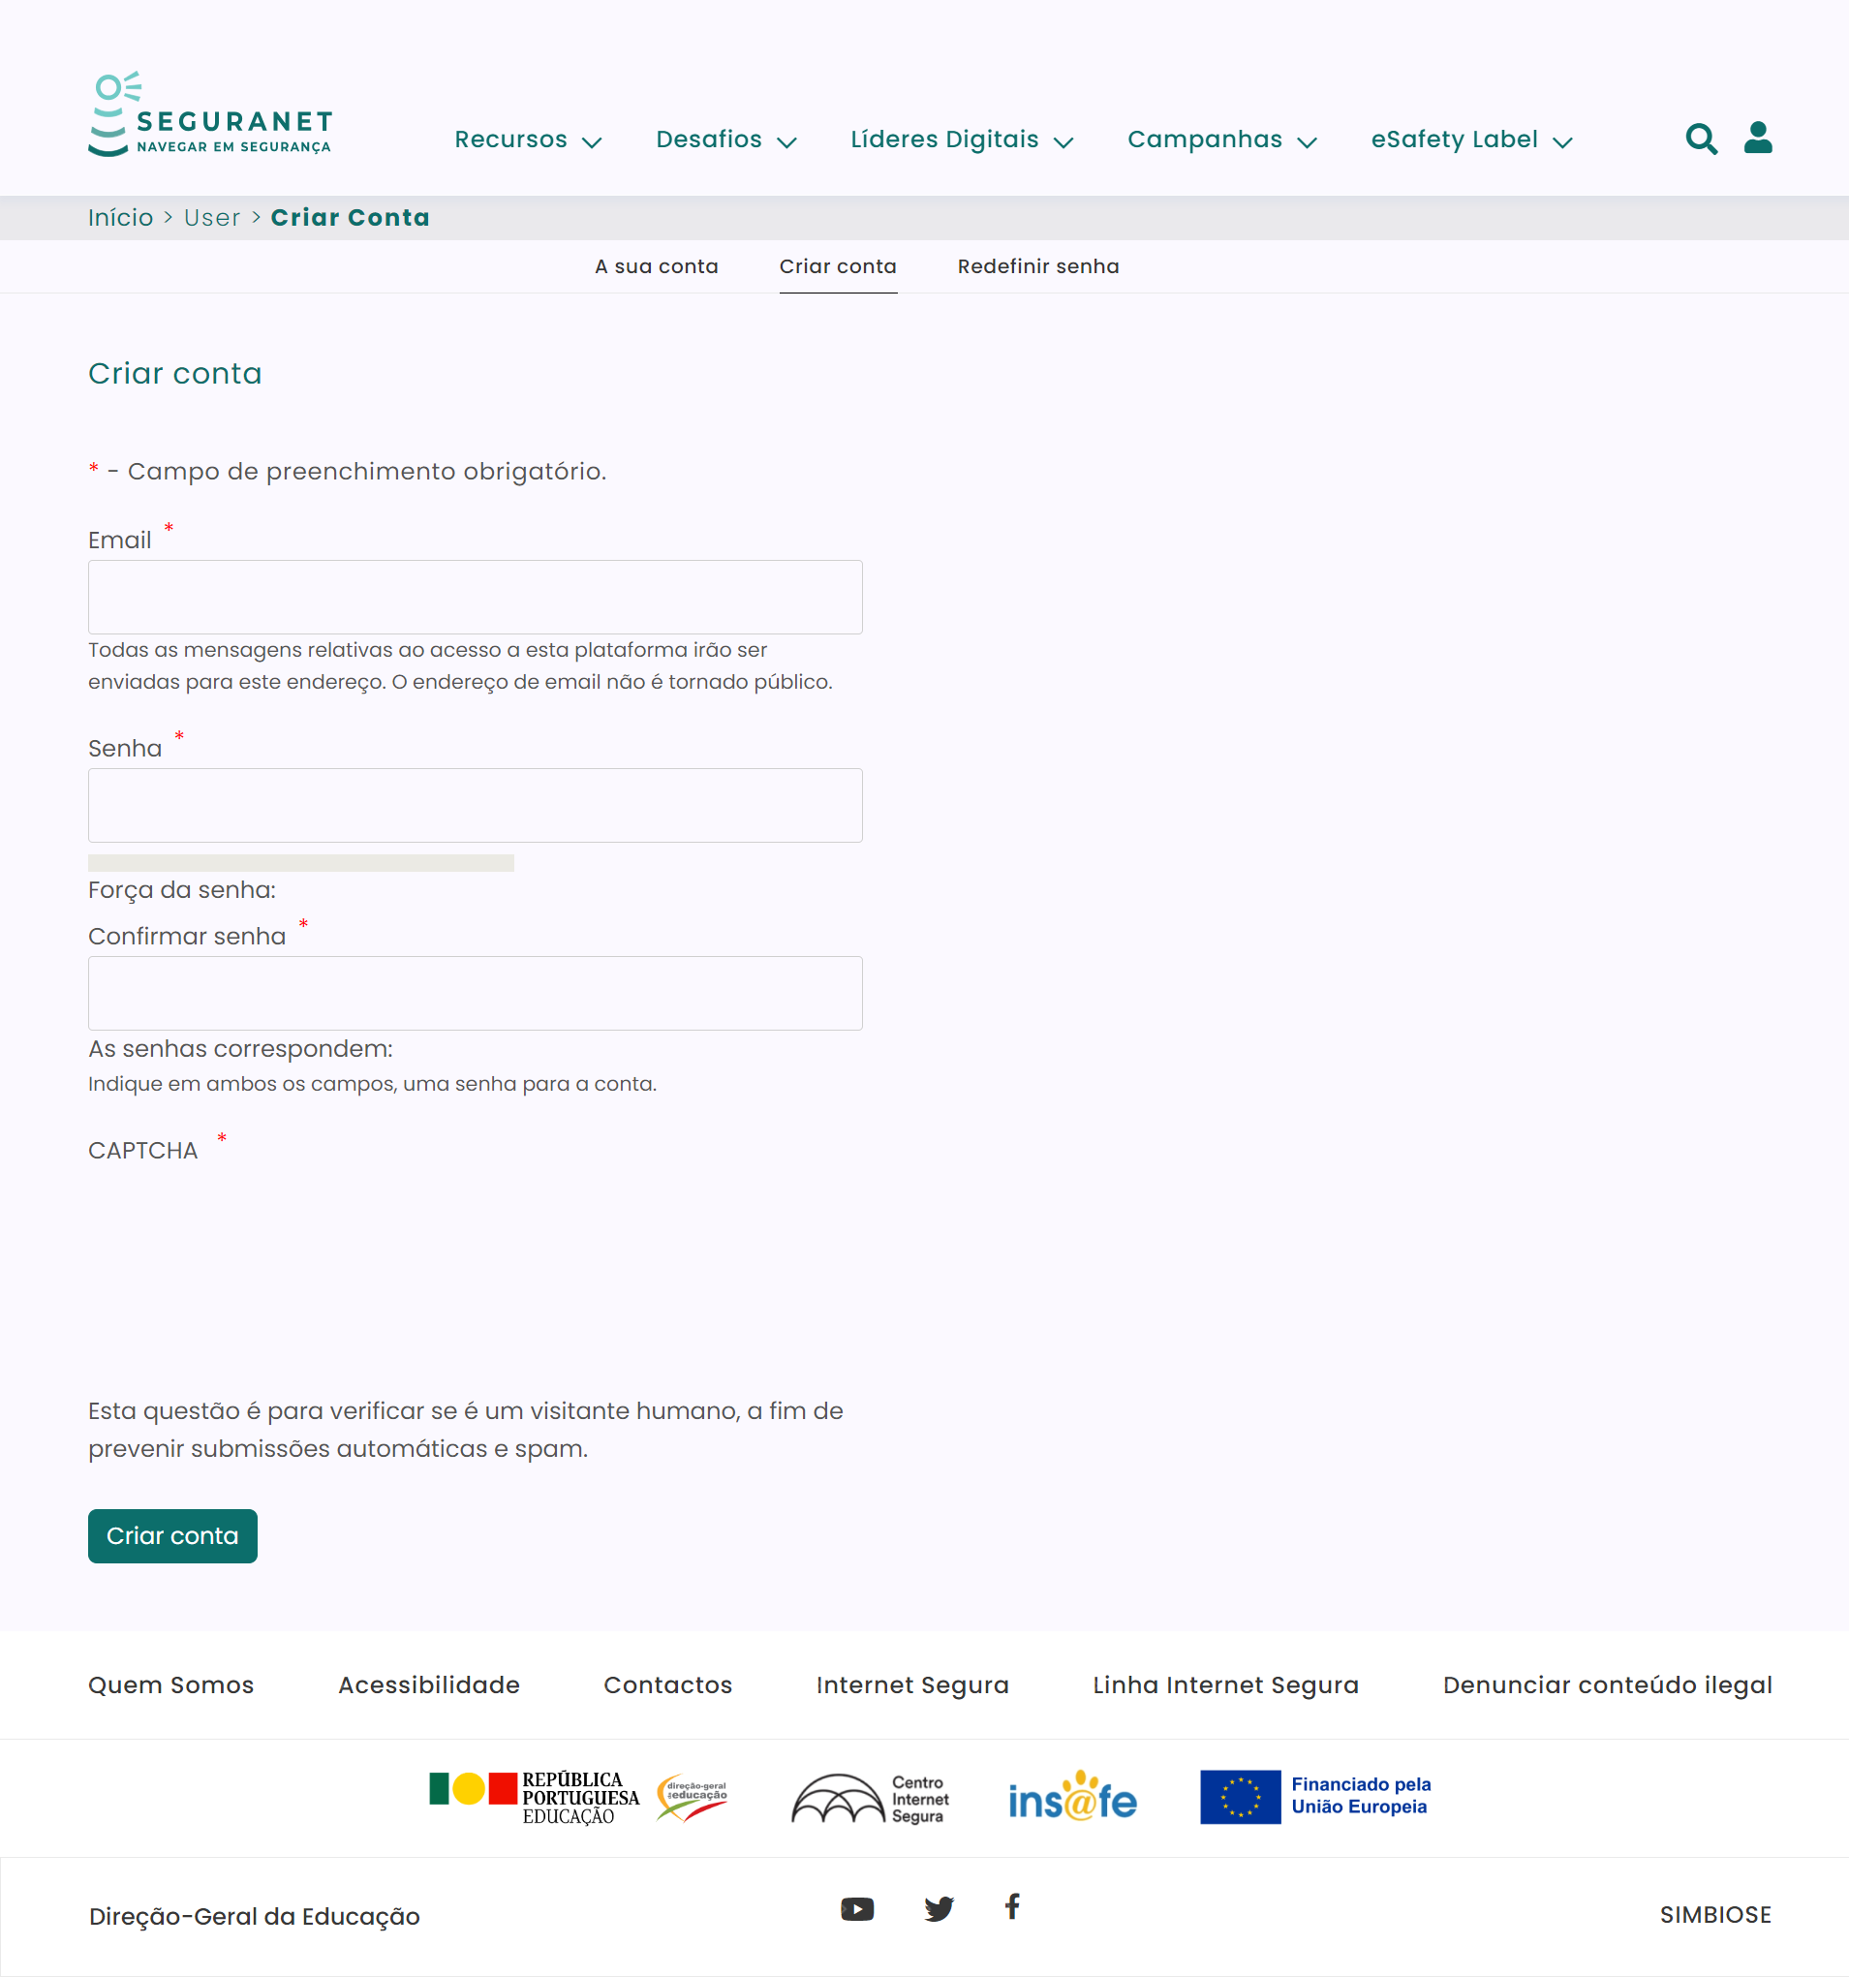

1.3
voltar à página inicial |  |  |  | 1 - FORMULÁRIOS
 | S | N | NA
 |  |  | x | 1.3 Os formulários com mais de uma página têm a sequência de passos ilustrada
 |  |  |  | Os formulários distribuídos por várias páginas devem indicar no topo da página a sequência de passos necessária para os concluir, juntamente com a designação de cada passo. O utilizador deve ser capaz de selecionar os passos anteriores para retornar aos ecrãs respetivos e, se necessário, corrigir informação.

 | Listagem de evidências
 |  |  |  |  | Notas:
 |  |  |  |  | Não existem formulários com mais de uma página.

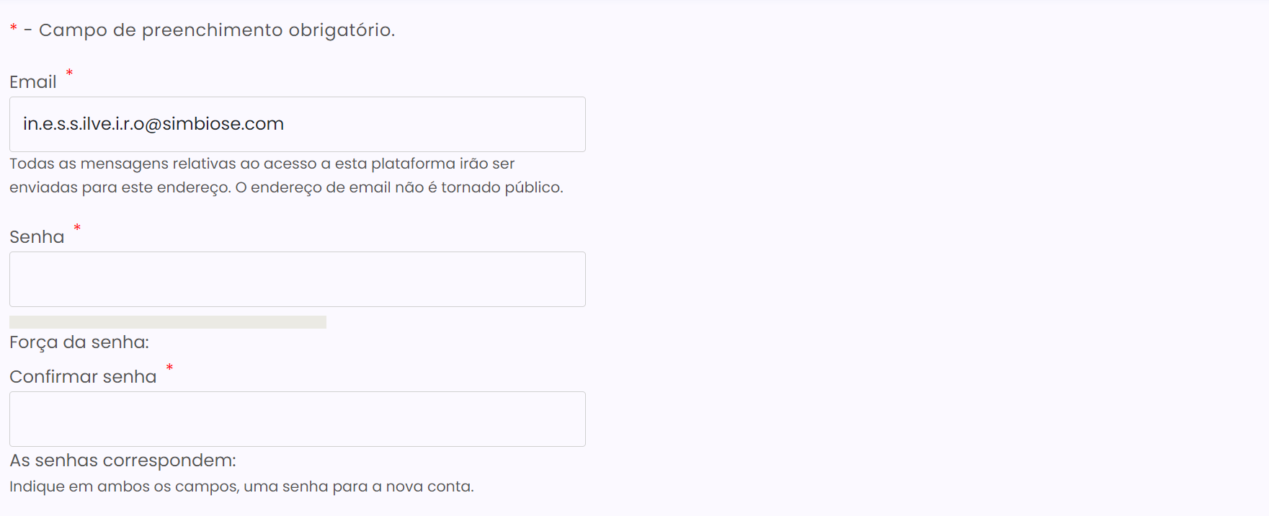

4.3
voltar à página inicial |  |  |  | 4 - ERROS
 | S | N | NA
 | x |  |  | 4.3 As mensagens de erro são claramente identificadas junto aos campos de origem
 |  |  |  | As mensagens de erro devem ser apresentadas claramente associadas aos campos a que dizem respeito. Isto não invalida a necessidade de as apresentar numa lista sumário. Esta última técnica é particularmente útil em páginas longas.

 | Listagem de evidências
 |  |  |  |  | Notas:
 |  |  |  |  | As mensagens de erro são claramente apresentadas, associadas aos campos de origem. É também apresentada uma lista sumário dos erros encontrados no topo do formulário.

